F_II_1_2_4_j13_HH

Statistisches Amt
für Hamburg und Schleswig-Holstein

 | STATISTISCHE BERICHTE
 | Kennziffer: F II 1, 2, 4 - j/13 HH

Hochbautätigkeit und Wohnungsbestand
in Hamburg 2013

 |  | Herausgegeben am: 2. März 2015

Begriffserläuterungen_S.4
Begriffserläuterungen und Hinweise

Wohngebäude
Wohngebäude sind Gebäude, die mindestens zur Hälfte – gemessen am Anteil der Wohnfläche an der Gesamtnutzfläche – Wohnzwecken dienen. Zu den Wohngebäuden zählen auch Wohnheime. Außerdem Ferien-, Sommer- und Wochenendhäuser mit einer Mindestgröße von 50 m² Wohnfläche.
Nichtwohngebäude
Nichtwohngebäude sind Gebäude, die überwiegend (zu mehr als der Hälfte der Gesamtnutzfläche) Nichtwohnzwecken dienen. Dazu zählen z.B. Anstaltsgebäude, Büro- und Verwaltungsgebäude, landwirtschaftliche und nichtlandwirtschaftliche Betriebsgebäude (z. B. Fabrikgebäude, Hotels) und sonstige Nichtwohngebäude (wie Schulgebäude,
Kindertagesstätten, Sporthallen).
Wohnungen
Unter einer Wohnung sind nach außen abgeschlossene, zu Wohnzwecken bestimmte, in der Regel zusammenliegende Räume zu verstehen, die die Führung eines eigenen Haushalts ermöglichen. Wohnungen haben einen eigenen Eingang unmittelbar vom Freien, von einem Treppenhaus oder einem Vorraum. Zur Wohnung können aber auch außerhalb des eigentlichen Wohnungsabschlusses liegende zu Wohnzwecken ausgebaute Keller- oder Bodenräume (z. B. Mansarden) gehören. Beginnend mit dem Berichtsjahr 2012 gelten auch "sonstige Wohneinheiten" (d.h. Wohneinheiten ohne Küche oder fest installierte Kochgelegenheit) als Wohnung".
Räume
Räume sind alle zu Wohnzwecken bestimmte Zimmer mit einer Wohnfläche von mindestens
6 m² sowie abgeschlossene Küchen unabhängig von deren Größe.
Veranschlagte Kosten
Veranschlagte Kosten des Bauwerkes sind die Kosten des Bauwerkes gemäß DIN 276 (in der jeweils gültigen Fassung) als Summe der Kostengruppen 300 und 400. Baukosten im Sinne der Bautätigkeitsstatistik sind somit die Kosten der Baukonstruktionen (einschl. Erdarbeiten und baukonstruktive Einbauten) sowie die Kosten der technischen Anlagen. Kosten für nicht fest
verbundene Einbauten, die nicht Bestandteil des Bau- werkes sind, wie Großrechenanlagen oder industrieelle Produktionsanlagen, sind nicht einzubeziehen. Die Umsatzsteuer ist in den veranschlagten Kosten enthalten.
Rauminhalt
Rauminhalt ist das von den äußeren Begrenzungs-flächen eines Gebäudes eingeschlossene Volumen (Bruttorauminhalt); d. h. das Produkt aus der überbauten Fläche und der anzusetzenden Höhe, es umfasst auch den Rauminhalt der Konstruktion (DIN 277 Teil 1 in der jeweils gültigen Fassung).
Wohnfläche
Wohnfläche ist die Summe der anrechenbaren Grundflächen der Räume, die ausschließlich zu einer Wohneinheit gehören. Zur Wohnfläche von Wohnungen gehören die Flächen von Wohn- und Schlafräumen, Küchen und Nebenräumen (Dielen, Abstellräumen, Bad u. dgl.).
Nutzfläche
Unter der Nutzfläche versteht man die anrechenbaren Flächen in Gebäuden oder Gebäudeteilen, die nicht Wohnzwecken dienen.
Baumaßnahmen an bestehenden Gebäuden
In den vorliegenden Ergebnissen dieser Bautätigkeitsart sind Abgänge von Wohnungen und Flächen mit den Zugängen saldiert. Es handelt sich also um Nettowerte.
Wohngebäude- und Wohnungsbestand
Die Fortschreibung des Wohngebäude- und Woh- nungsbestands erfolgt unter Verwendung der Ergebnisse der Bautätigkeitsstatistik. Sie stellt also keine eigenständige statistische Erhebung, sondern eine Ergebnisermittlung aus vorhandenen statistischen Daten dar. Die Fortschreibung des Wohnungsbestandes erfolgt jeweils zwischen den Wohnungszählungen. Als Anfangsbestand findet das jeweils letzte Zählungsergebnis Verwendung, das bis zur nächsten Zählung mit den jährlichen Ergebnissen der Bautätigkeitsstatistik fortgeschrieben wird.
Rechtsgrundlage
Die Statistik der Bautätigkeit im Hochbau ist angeordnet durch das Gesetz über die Statistik der Bautätigkeit im Hochbau und die Fortschreibung des Wohnungsbestandes (Hochbaustatistikgesetz – HbauStatG) vom 5. Mai 1998 (BGBl. I S. 869), das zuletzt durch Artikel 5a des Gesetzes vom 12. April 2011 (BGBl. I S. 619) geändert worden ist, in Verbindung mit dem Gesetz über die Statistik für Bundeszwecke (Bundesstatistikgesetz – BStatG) vom 22. Januar 1987 (BGBl. I S. 462, 565), zuletzt geändert durch Artikel 13 des Gesetzes vom 25. Juli 2013 (BGBl. I S. 2749).
Hinweis
Bundeszahlen veröffentlicht das Statistische Bundesamt in seiner Fachserie 5, Reihe 1 (Bautätigkeit), sowie Fachserie 5, Reihe 3 (Bautätigkeit und Wohnungen – Bestand an Wohnungen).

S. 5 Grafik
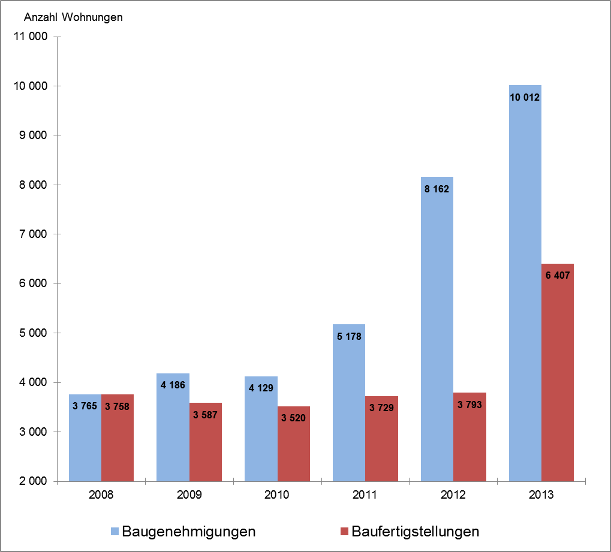
Baugenehmigungen und Baufertigstellungen insgesamt
von Wohnungen in Hamburg 2008 bis 2013

